Emoções por segundo
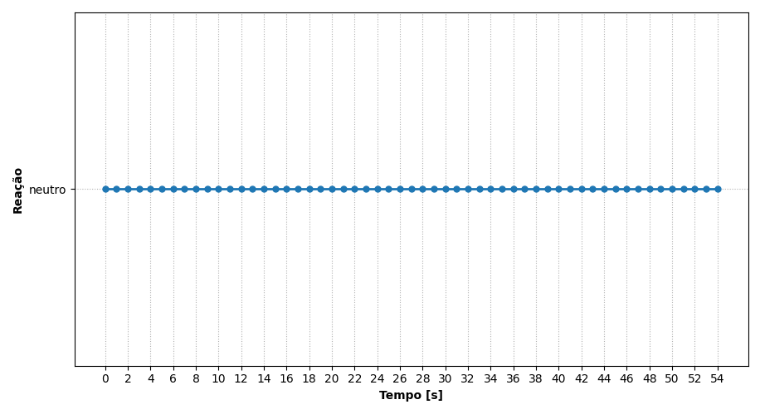
REAÇÃO | TEMPO [s]
neutro | 0
neutro | 1
neutro | 2
neutro | 3
neutro | 4
neutro | 5
neutro | 6
neutro | 7
neutro | 8
neutro | 9
neutro | 10
neutro | 11
neutro | 12
neutro | 13
neutro | 14
neutro | 15
neutro | 16
neutro | 17
neutro | 18
neutro | 19
neutro | 20
neutro | 21
neutro | 22
neutro | 23
neutro | 24
neutro | 25
neutro | 26
neutro | 27
neutro | 28
neutro | 29
neutro | 30
neutro | 31
neutro | 32
neutro | 33
neutro | 34
neutro | 35
neutro | 36
neutro | 37
neutro | 38
neutro | 39
neutro | 40
neutro | 41
neutro | 42
neutro | 43
neutro | 44
neutro | 45
neutro | 46
neutro | 47
neutro | 48
neutro | 49
neutro | 50
neutro | 51
neutro | 52
neutro | 53
neutro | 54

Ranking de reações
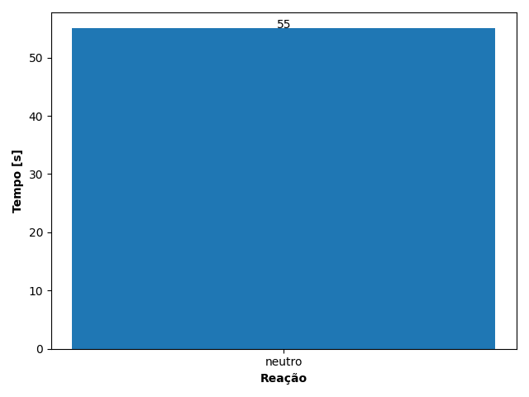
REAÇÃO | TEMPO [s]
neutro | 55

